Koncept treninga
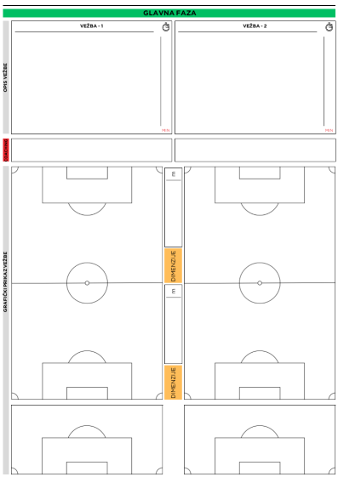

Datum | Dan u mikrociklusu | Broj igrača | Trajanje
08.04.2026.
Intenzitet
Cilj treninga
Rekviziti
Napomene

Aktivacija | Vežbe snage 25’ | Uvodni deo 10’ | Glavni deo 25’ | Završni deo 10’
5’

